jumlah KEPSEK S1 SD
PEMERINTAH KABUPATEN SELUMA
DINAS PENDIDIKAN DAN KEBUDAYAAN
Jln.Soekarno-Hatta No.03 Pematang Aur Tais Seluma-Bengkulu
Telp/Fax. (0736) 9150009 Laman disdikbud.selumakab.go.id
Pos-el disdikbudseluma21@gmail.com

JUMLAH KEPALA SEKOLAH SD YANG MEMILIKI IJAZAH S1 ATAU D-IV, SERTIFIKAT PENDIDIK DAN SURAT TANDA TAMAT PENDIDIKAN DAN PELATIHAN CALON KEPALA SEKOLAH TAHUN 2024

No | Nama Kecamatan | Jumlah Kepala Sekolah S1 atau D-IV SD |  |  | Keterangan

 |  | L | P | Jumlah
1 | Air Periukan | 8 | 5 | 13
2 | Ilir Talo | 7 | 3 | 10
3 | Lubuk Sandi | 8 | 3 | 11
4 | Seluma | 4 | 6 | 10
5 | Seluma Barat | 5 | 3 | 8
6 | Seluma Selatan | 3 | 7 | 10
7 | Seluma Timur | 4 | 3 | 7
8 | Seluma Utara | 6 | 4 | 10
9 | Semidang Alas | 16 | 4 | 20
10 | Semidang Alas Maras | 17 | 4 | 21
11 | Sukaraja | 21 | 5 | 26
12 | Talo | 4 | 8 | 12
13 | Talo Kecil | 5 | 5 | 10
14 | Ulu Talo | 10 | 0 | 10
Total |  | 118 | 60 | 178
Sumber: Manajemen Dapodik, 2024

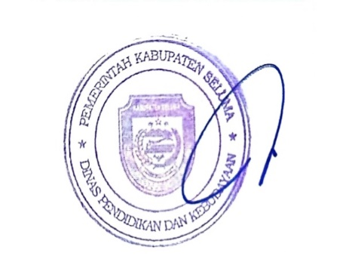
 |  | Tais, Januari 2025
 |  | Kepala Dinas Pendidikan dan Kebudayaan
 |  | Kabupaten Seluma

 |  | FARZIAN, S.Pd
 |  | NIP. 19690514 199112 1 001

